상품제안서
프리미엄 메모패드 A5 | 상품코드: S44081

 |  |  |  |  |  |  | 02-713-8555 | www.synergygift.co.kr
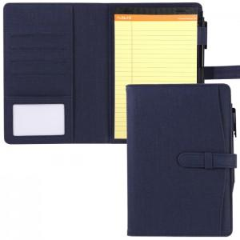 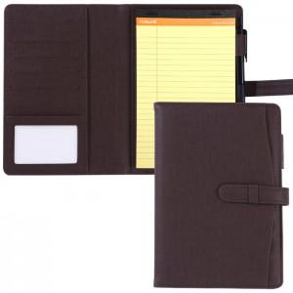 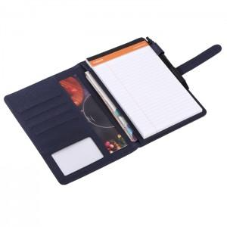

【상세/제작정보】 | 다양한 포켓구성! 촉감이 좋고 내구성이 뛰어난 고급원단 메모패드

【인쇄/포장옵션】 | 불박 / 포장지포장

【공급단가】 | 수량 | 50~ | 100~ | 500~ | 1,000~ | 3,000~
*VAT별도 | 노란색 50매 | 11,200원 | 10,540원 | 10,200원 | 9,710원 | 9,540원
 | 흰색 70매 | 12,420원 | 11,680원 | 11,310원 | 10,760원 | 10,580원

【상품 URL】 | https://www.synergygift.co.kr:443/src/goods_detail.php?gdno=44081

